画面遷移図
画面遷移図
プロジェクト名 |  | Let’s Engineer カリキュラムシステム |  |  |  | 画面ID |  | 00-0001 |  | 作成日 | 2022-11-12 | 作成者 |  | 友澤
画面種別 |  | ログインページ |  |  |  | バージョン |  | 01 |  | 更新日 | 2022-11-13 | 更新者 |  | 友澤

画面レイアウト イメージ図

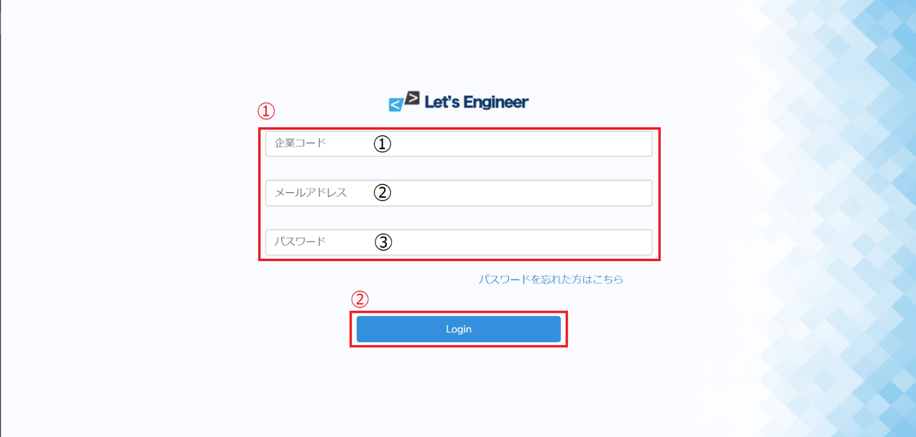

項目定義
No. | 項目名 |  | 入出力 | 形式 | 必須 |  | 文字数 | 文字タイプ | 入出力仕様 |  |  |  | 仕様
①-① | 企業コード |  | 入力 | テキストボックス | ○ |  | 5 | 半角数字 | 【登録先】 member_info(会員情報)テーブルのcompany_code(企業コード)
①-② | メールアドレス |  | 入力 | テキストボックス | ○ |  | 20 | 半角英数字 | 【登録先】 member_info(会員情報)テーブルのmail(メールアドレス)
①-③ | パスワード |  | 入力 | テキストボックス | ○ |  | 10 | 半角英数字 | 【登録先】 member_info(会員情報)テーブルのpassword(パスワード)
② | Login |  |  | ボタン |  |  |  |  |  |  |  |  | ・各項目のチェックで問題があれば、『エラー画面』へ遷移。 ・各項目の入力チェックで問題がなければ、『TOP画面』へ遷移。

画面遷移図
プロジェクト名 |  | Let’s Engineer カリキュラムシステム |  |  |  | 画面ID |  | 00-0002 |  | 作成日 | 2022-11-12 | 作成者 |  | 友澤
画面種別 |  | TOPページ |  |  |  | バージョン |  | 01 |  | 更新日 | 2022-11-13 | 更新者 |  | 友澤

画面レイアウト イメージ図

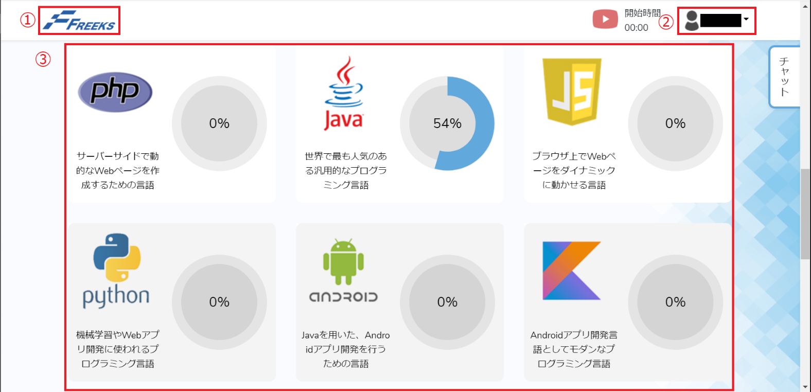

項目定義
No. | 項目名 |  | 入出力 | 形式 | 必須 |  | 文字数 | 文字タイプ | 入出力仕様 |  |  |  | 仕様
① | 企業ロゴ |  | 入力 | リンク |  |  |  |  | 【登録先】 TOPページ
② | 会員メニュー |  | 入力 | プルダウンメニュー |  |  |  |  | 【登録先】 マイページ ログアウト |  |  |  | ・プリセットに氏名を表示。member_info(会員情報)テーブルのname(氏名)から取得 ・選択肢は「マイページ」「ログアウト」。
③ | 言語メニュー |  | 入力 | リンク |  |  |  |  | 【登録先】 |  |  |  | ・member_info(会員情報)テーブルのlanguage_id(言語ID)からリンク先を取得

画面遷移図
プロジェクト名 |  | Let’s Engineer カリキュラムシステム |  |  |  | 画面ID |  | 00-0003 |  | 作成日 | 2022-11-12 | 作成者 |  | 友澤
画面種別 |  | 章/項目ページ |  |  |  | バージョン |  | 01 |  | 更新日 | 2022-11-13 | 更新者 |  | 友澤

画面レイアウト イメージ図

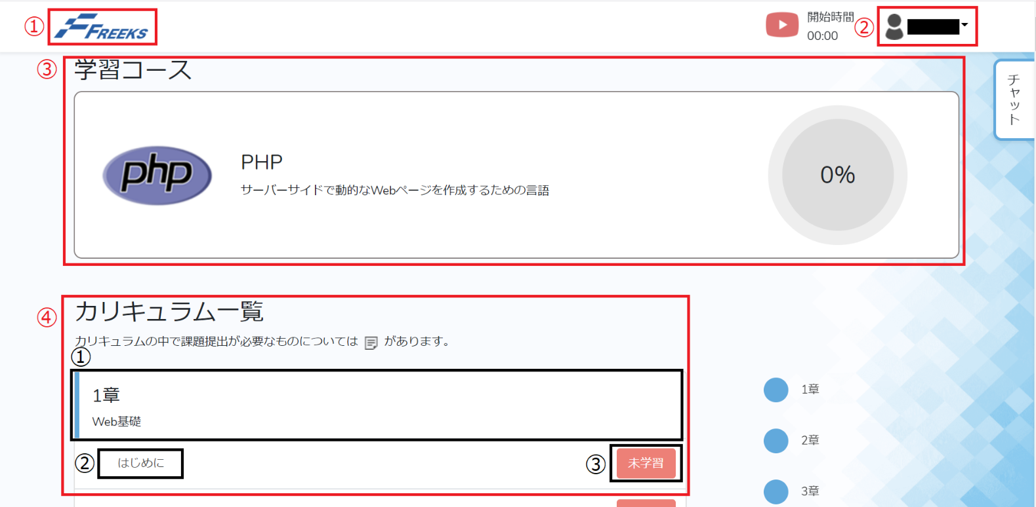

項目定義
No. | 項目名 |  | 入出力 | 形式 | 必須 |  | 文字数 | 文字タイプ | 入出力仕様 |  |  |  | 仕様
① | 企業ロゴ |  | 入力 | リンク |  |  |  |  | 【登録先】 TOPページ
② | 会員メニュー |  | 入力 | プルダウンメニュー |  |  |  |  | 【登録先】 マイページ ログアウト |  |  |  | ・プリセットに氏名を表示。member_info(会員情報)テーブルのname(氏名)から取得 ・選択肢は「マイページ」「ログアウト」。
③ | 進捗率 |  | 出力 |  |  |  |  |  | 【登録先】 |  |  |  | ・member_info(会員情報)テーブルのlanguage_id(言語ID)から取得 ・member_info(会員情報)テーブルのprogress(進捗率)から取得
④-① | 章 |  | 出力 |  |  |  |  |  | 【登録先】 |  |  |  | ・member_info(会員情報)テーブルのlanguage_id(言語ID)から取得
④-② | 章項目 |  | 入力 | リンク |  |  |  |  | 【登録先】 学習ページ |  |  |  | ・member_info(会員情報)テーブルのlanguage_id(言語ID)からリンク先を取得
④-③ | 課題状況ステータス |  | 入力 | ボタン |  |  |  |  | 【登録先】 member_info(会員情報)テーブルのstatus(課題状況ステータス) |  |  |  | ・member_info(会員情報)テーブルのstatus(課題状況ステータス)から取得

テーブル定義書・ER図
テーブル定義書
スキーマ名 |  | ○○○○ |  |  | テーブル物理名 |  | member_info |  |  | 作成日 |  |  | 2022-11-12 |  | 作成者 |  | 友澤
 |  |  |  |  | テーブル論理名 |  | 会員情報 |  |  | 更新日 |  |  | 2022-11-13 |  | 更新者 |  | 友澤
詳細情報
No. | 物理名 |  |  | 論理名 |  | データ型 |  |  | Not Null |  | PK | UK |  | Default |  | 備考
1 | member_id |  |  | 会員ID |  | Tinyint(5) Unsigned |  |  | ○ |  | ○ | ○ |  |  |  | auto_increment
2 | company_code |  |  | 企業コード |  | Tinyint(5) Unsigned |  |  | ○
3 | name |  |  | 氏名 |  | Varchar(50) |  |  | ○
4 | mail |  |  | メールアドレス |  | Varchar(100) |  |  | ○
5 | password |  |  | パスワード |  | Int(10) |  |  | ○
6 | language_id |  |  | 言語ID |  | Varchar(50) |  |  | ○
7 | progress |  |  | 進捗度 |  | Tinyint(3) Unsigned |  |  | ○ |  |  |  |  | 0
8 | status |  |  | 課題状況ステータス |  | Varchar(50) |  |  | ○ |  |  |  |  | null

テーブル定義書
スキーマ名 |  | ○○○○ |  |  | テーブル物理名 |  | ccompany_info |  |  | 作成日 |  |  | 2022-11-12 |  | 作成者 |  | 友澤
 |  |  |  |  | テーブル論理名 |  | 企業情報 |  |  | 更新日 |  |  | 2022-11-13 |  | 更新者 |  | 友澤
詳細情報
No. | 物理名 |  |  | 論理名 |  | データ型 |  |  | Not Null |  | PK | UK |  | Default |  | 備考
1 | company_code |  |  | 企業コード |  | Tinyint(5) Unsigned |  |  | ○ |  | ○ | ○ |  |  |  | auto_increment
2 | company_name |  |  | 企業名 |  | Tinyint(5) Unsigned |  |  | ○
3 | mail |  |  | メールアドレス |  | Varchar(100) |  |  | ○
4 | password |  |  | パスワード |  | Int(10) |  |  | ○

テーブル定義書
スキーマ名 |  | ○○○○ |  |  | テーブル物理名 |  | language_info |  |  | 作成日 |  |  | 2022-11-12 |  | 作成者 |  | 友澤
 |  |  |  |  | テーブル論理名 |  | 言語情報 |  |  | 更新日 |  |  | 2022-11-13 |  | 更新者 |  | 友澤
詳細情報
No. | 物理名 |  |  | 論理名 |  | データ型 |  |  | Not Null |  | PK | UK |  | Default |  | 備考
1 | language_id |  |  | 言語ID |  | Tinyint(5) Unsigned |  |  | ○ |  | ○ | ○ |  |  |  | auto_increment
2 | language_name |  |  | 言語名 |  | Tinyint(5) Unsigned |  |  | ○
3 | Chapter_id |  |  | 章名 |  | Varchar(50) |  |  | ○
4 | Section_id |  |  | 項目名 |  | Varchar(50) |  |  | ○

ER図

 |  |  |  |  |  |  |  | 企業情報
□企業ID
□企業名
□郵便番号
□住所

 |  |  | 会員情報
□会員ID
□企業ID
□氏名
□メールアドレス
□パスワード
□言語ID
□進捗度
□課題状況ステータス

 |  |  |  |  |  |  |  | 言語情報
□言語ID
□言語名
□章ID
□項目ID

詳細設計書
詳細設計書
プロジェクト名 |  | Let’s Engineer カリキュラムシステム |  | 画面ID | 00-0001 |  | 作成日 | 2022-11-12 |  | 作成者 | 友澤
画面種別 |  | ログインページ |  | バージョン | 01 |  | 更新日 | 2022-11-13 |  | 更新者 | 友澤

フローチャート
処理開始

NO
バリデーションチェック

エラーメッセージ
終了（ログ）
YES

TOP画面に遷移

処理終了

機能仕様
ファイル |  | //app/Controller/MemberController.php |  |  |  |  | クラス | LoginMember

リクエスト
項目 |  |  | キー
企業コード |  |  | company_code
メールアドレス |  |  | mail
パスワード |  |  | password

処理内容
○ | バリデーションチェック
 | ・ リクエストで受け取った値のバリデーションチェックを行う
 | ・ バリデーションエラーがあった場合はエラー終了

リクエスト項目 |  |  | バリデーション
企業コード |  |  | 値が存在していること
 |  |  | 半角数字５桁であること
メールアドレス |  |  | 値が存在していること
 |  |  | １００文字以内であること
パスワード |  |  | 値が存在していること
 |  |  | 半角英数字１０文字以内であること

○ | TOPページへ遷移
 | ・ 会員情報テーブル（member_info）の情報を呼び出すSQLを実行する
 | ・ 遷移先で学習中の言語を表示させる

登録するカラム |  |  | 値
company_code |  |  | リクエストで受け取った企業コード
mail |  |  | リクエストで受け取ったメールアドレス
password |  |  | リクエストで受け取ったパスワード

詳細設計書
プロジェクト名 |  | Let’s Engineer カリキュラムシステム |  | 画面ID | 00-0002 |  | 作成日 | 2022-11-12 |  | 作成者 | 友澤
画面種別 |  | TOPページ |  | バージョン | 01 |  | 更新日 | 2022-11-13 |  | 更新者 | 友澤

フローチャート
処理開始

会員情報取得

言語情報取得

プルダウンメニュー/言語メニュー表示

処理終了

機能仕様
ファイル |  | //app/Controller/MyMenu.php |  |  |  |  | クラス | MyMenu

リクエスト
項目 |  |  | キー
氏名 |  |  | member_name

処理内容
○ | マイページへ遷移
 | ・ 会員情報テーブル（member_info）の情報を呼び出すSQLを実行する
 | ・ 遷移先で会員情報テーブル（member_info）の情報を表示させる

詳細設計書
プロジェクト名 |  | Let’s Engineer カリキュラムシステム |  | 画面ID | 00-0003 |  | 作成日 | 2022-11-12 |  | 作成者 | 友澤
画面種別 |  | 章/項目ページ |  | バージョン | 01 |  | 更新日 | 2022-11-13 |  | 更新者 | 友澤

フローチャート
処理開始

会員情報取得

言語情報取得

プルダウンメニュー/進捗率/章/項目
表示

処理終了

機能仕様
ファイル |  | //app/Controller/MyMenu.php |  |  |  |  | クラス | MyMenu

リクエスト
項目 |  |  | キー
氏名 |  |  | member_name

処理内容
○ | マイページへ遷移
 | ・ 会員情報テーブル（member_info）の情報を呼び出すSQLを実行する
 | ・ 遷移先で会員情報テーブル（member_info）の情報を表示させる

○ | ログアウト

機能仕様
ファイル |  | //app/Controller/ShowStatus.php |  |  |  |  | クラス | ShowStatus

リクエスト
項目 |  |  | キー |  |  | 項目 |  |  | キー
言語ID |  |  | language_id |  |  | 進捗度 |  |  | progress
言語名 |  |  | language_name |  |  | 会員ID |  |  | member_id

処理内容
○ | 進捗率表示
 | ・ 言語情報テーブル（language_info）情報を呼び出すSQLを実行する
 | ・ 会員情報テーブル（member_info）情報のprogress(進捗率)を取得

機能仕様
ファイル |  | //app/Controller/ChapterMenu.php |  |  |  |  | クラス | ChapterMenu

リクエスト
項目 |  |  | キー |  |  | 項目 |  |  | キー
言語ID |  |  | language_id |  |  | 課題状況ステータス |  |  | status
言語名 |  |  | language_name |  |  | 会員ID |  |  | member_id
章名 |  |  | Chapter_id
項目名 |  |  | Section_id

処理内容
○ | 章/章項目表示
 | ・ 言語情報テーブル（language_info）情報を呼び出すSQLを実行する
 | ・ 会員情報テーブル（member_info）情報のstatus(課題状況ステータス)を取得

